Sheet1
一、 | 管端增加字段
 | VIP充值中增加字段：跳转app类型
 | 字段内容枚举为：QQ，微信，支付宝，其他
 | 每个值都要包含一个相应APP的url和名字

二、 | app端优化需求
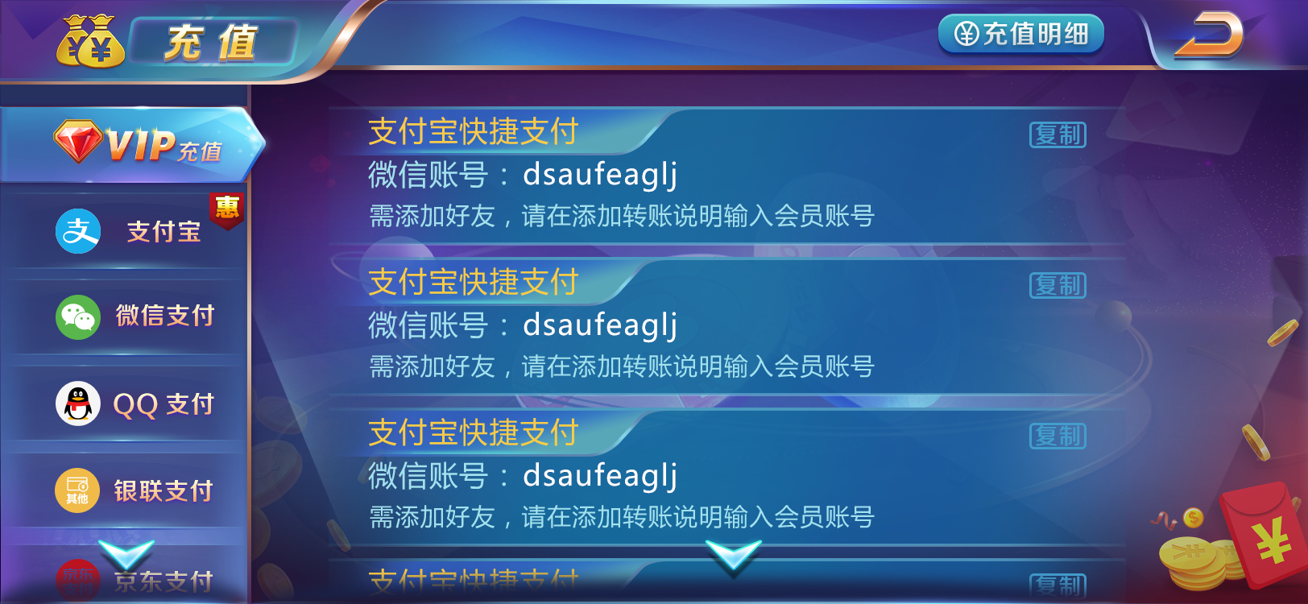

第一种情况
第二种情况
第三种情况

 | 当安装该app时，点击复制按钮后，则弹出以下弹窗： | 当未安装该app时，点击复制按钮后，则弹出以下弹窗： | 当管端字段为其他类型时，则只弹tips（维持现有处理不变）
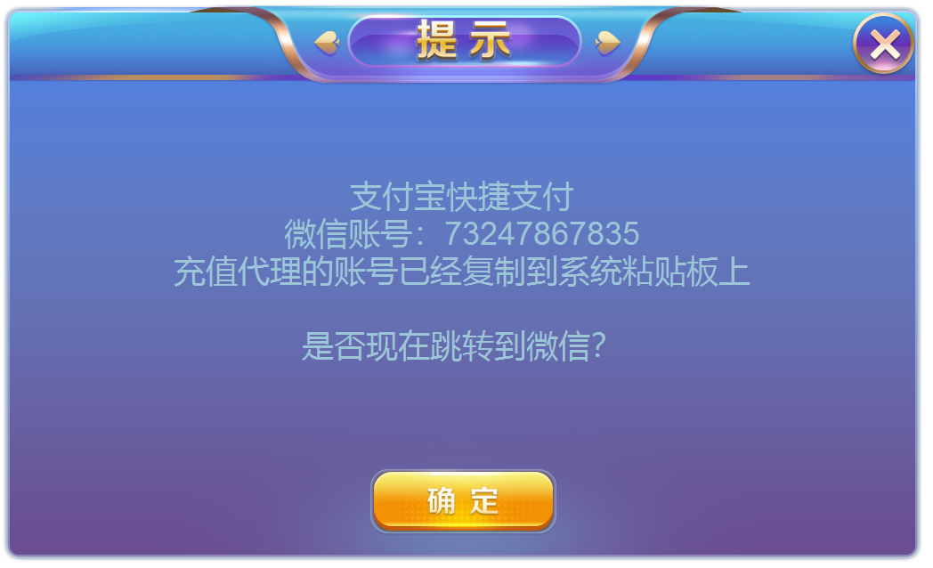
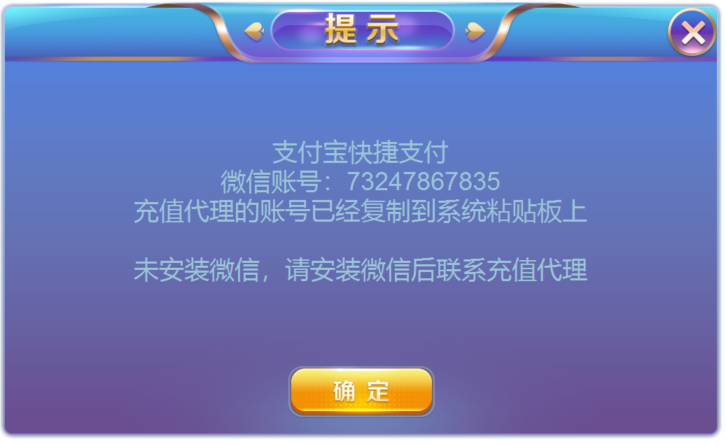

 | 文本内容：其中带引号的，都是读取管端字段，文字需要居中 | 文本内容：其中带引号的，都是读取管端字段，文字需要居中
 | “支付宝快捷支付” | “支付宝快捷支付”
 | “微信账号”：“73247867835” | “微信账号”：“73247867835”
 | 充值代理的账号已经复制到系统粘贴板上 | 充值代理的账号已经复制到系统粘贴板上
 | 是否现在跳转到"微信"？ | 未安装“微信”，请安装“微信”后联系充值代理

 | 点击确认后跳转到相应app | 点击确认后关闭界面
 | 点击关闭按钮后关闭界面 | 点击关闭按钮后关闭界面

